Лист1
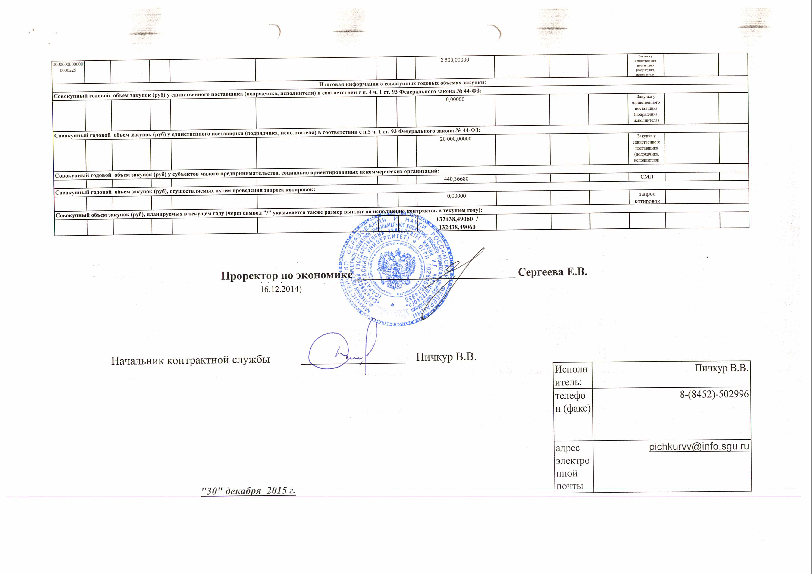
 |  |  |  | План - график
 |  |  |  | размещения заказов на поставки товаров,
 |  |  |  | выполнение работ, оказание услуг для нужд заказчиков
 |  |  |  | на 2016 год

Наименование заказчика |  |  |  |  | ФГБОУ ВПО "Саратовский государственный университет им. Н.Г. Чернышевского"
Юридический адрес, телефон, электронная почта заказчика |  |  |  |  | 410012, г. Саратов, ул. Астраханская, 83
ИНН |  |  |  |  | 6452022089
КПП |  |  |  |  | 645201001
ОКАТО |  |  |  |  | 63401000000

КБК | ОКВЭД2 | ОКПД2 | Условия контракта |  |  |  |  |  |  |  |  | Способ определения поставщика (подрядчика, исполнителя) | Обоснование внесения изменений
 |  |  | Порядковый номер закупки (лота) | Наименование предмета контракта | Минимально необходимые требования, предъявляемые к предмету контракта | Ед. измерения (ОКЕИ) | Количество (объём) | Начальная (максимальная) цена контракта, тыс. руб | Размер обеспечения заявки (тыс. руб.) Размер обеспечения исполнения контракта (тыс. руб.) Аванс (%) | График осуществления процедур закупки
 |  |  |  |  |  |  |  |  |  | Срок размещения заказа (месяц, год) | Срок исполнения контракта (месяц, год)
1 | 2 | 3 | 4 | 5 | 6 | 7 | 8 | 9 | 10 | 11 | 12 | 13 | 14
00000000000000000223 | 35.30.14 | 35.30.11.120 | 1.1 | Подача через присоединительную сеть тепловой энергии в горячей сетевой воде (мощность) и (или) теплоносителя | тепловая энергия - 22 000 Гкал, теплоноситель - 920 тн | усл.ед. | 1/1 | 40 000,00000 / 40 000,00000 | 0,000/0,000/0 | 01.2016 | 01.2017 | Единственный поставщик согласно п.8 ч.1 ст.93 №44 ФЗ | возникновение обстоятельств, предвидеть которые на дату утверждения плана-графика было невозможно
00000000000000000223 | 35.30.14 | 35.30.11.120 | 1.2 | Подача через теплосети тепловую энергию в горячей воде | тепловая энергия - 4 500 Гкал | усл.ед. | 1/1 | 7 400,00000 / 7 400,00000 | 0,000/0,000/0 | 01.2016 | 01.2017 | Единственный поставщик согласно п.8 ч.1 ст.93 №44 ФЗ | возникновение обстоятельств, предвидеть которые на дату утверждения плана-графика было невозможно
00000000000000000223 | 36.00.2 | 36.00.11.000 | 1.3 | Отпуск питьевой воды и прием сточных вод для бюджетных организаций | Отпуск питьевой воды и прием сточных вод для бюджетных организаций - 360 000 м3 | усл.ед. | 1/1 | 12 000,00000 / 12 000,00000 | 0,000/0,000/0 | 01.2016 | 01.2017 | Единственный поставщик согласно п.8 ч.1 ст.93 №44 ФЗ | возникновение обстоятельств, предвидеть которые на дату утверждения плана-графика было невозможно
00000000000000000223 | 36.00.2 | 36.00.12.000 | 1.4 | Отпуск технической воды и прием сточных вод для бюджетных организаций | Отпуск технической воды и прием сточных вод для бюджетных организаций - 58 000 м3 | усл.ед. | 1/1 | 1 200,00000/1 200,00000 | 0,000/0,000/0 | 01.2016 | 01.2017 | Единственный поставщик согласно п.8 ч.1 ст.93 №44 ФЗ | возникновение обстоятельств, предвидеть которые на дату утверждения плана-графика было невозможно
00000000000000000223 | 35.14 | 35.14.10.000 | 1.5 | Продажа (поставка) потребителю электрической энергии (мощности) | Договорные объемы потребления электрической энергии (мощности) по точкам поставки - 59 500 кВт/час | усл.ед. | 1/1 | 365,24576/365,24576 | 0,000/0,000/70 | 01.2016 | 01.2017 | Единственный поставщик согласно п.29 ч.1 ст.93 №44 ФЗ | возникновение обстоятельств, предвидеть которые на дату утверждения плана-графика было невозможно
00000000000000000223 | 35.14 | 35.14.10.000 | 1.6 | Продажа (поставка) потребителю электрической энергии (мощности) | Договорные объемы потребления электрической энергии (мощности) по точкам поставки - 716 880 кВт/час | усл.ед. | 1/1 | 2 387,34600/2 387,34600 | 0,000/0,000/70 | 01.2016 | 01.2017 | Единственный поставщик согласно п.29 ч.1 ст.93 №44 ФЗ | возникновение обстоятельств, предвидеть которые на дату утверждения плана-графика было невозможно
00000000000000000223 | 35.14 | 35.14.10.000 | 1.7 | Продажа (поставка) потребителю электрической энергии (мощности) | Договорные объемы потребления электрической энергии (мощности) по точкам поставки - 58 500 кВт/час | усл.ед. | 1/1 | 349,27900/349,27900 | 0,000/0,000/70 | 01.2016 | 01.2017 | Единственный поставщик согласно п.29 ч.1 ст.93 №44 ФЗ | возникновение обстоятельств, предвидеть которые на дату утверждения плана-графика было невозможно
00000000000000000223 | 35.14 | 35.14.10.000 | 1.8 | Продажа (поставка) потребителю электрической энергии (мощности) | Договорные объемы потребления электрической энергии (мощности) по точкам поставки - 12 010 550,00 кВт/час | усл.ед. | 1/1 | 35 000,00000/35 000,00000 | 0,000/0,000/70 | 01.2016 | 01.2017 | Единственный поставщик согласно п.29 ч.1 ст.93 №44 ФЗ | возникновение обстоятельств, предвидеть которые на дату утверждения плана-графика было невозможно
00000000000000000223 | 35.14 | 35.14.10.000 | 1.9 | Продажа (поставка) потребителю электрической энергии (мощности) | Договорные объемы потребления электрической энергии (мощности) по точкам поставки - 194 500 кВт/час | усл.ед. | 1/1 | 1 152,34400/1 152,34400 | 0,000/0,000/70 | 01.2016 | 01.2017 | Единственный поставщик согласно п.29 ч.1 ст.93 №44 ФЗ | возникновение обстоятельств, предвидеть которые на дату утверждения плана-графика было невозможно
00000000000000000223 | 46.71.4 | 46.71.13.130 | 1.10 | Поставка газа до границы раздела внутридомового газового оборудования многоквартирного дома, расположенного по адресу: г. Саратов, ул. Горького, 6А (Здание-Общежития № 2); г. Саратов, ул. Мичурина, 92 Б (Здание-общежития № 3); г. Саратов, ул. Бахметьевская, 9 (Здание-общежития №4) | Газ горючий природный для бытовых целей - 42 т.м3 | усл.ед. | 1/1 | 600,00000/600,00000 | 0,000/0,000/0 | 01.2016 | 01.2017 | Единственный поставщик согласно п.8 ч.1 ст.93 №44 ФЗ | возникновение обстоятельств, предвидеть которые на дату утверждения плана-графика было невозможно
00000000000000000223 | 46.71.4 | 46.71.13.130 | 1.11 | Поставка газа до границы раздела внутридомового газового оборудования многоквартирного дома, расположенного по адресу: г. Саратов, ул. Вольская, 18; г. Саратов, ул. Вольская, 18а; г. Саратов, ул. Шехурдина, 4а; г. Саратов, ул. Шехурдина, 2а; г. Саратов, ул. Шехурдина, 8 | Газ горючий природный для бытовых целей - 120 т.м3 | усл.ед. | 1/1 | 1 200,00000/1 200,00000 | 0,000/0,000/0 | 01.2016 | 01.2017 | Единственный поставщик согласно п.8 ч.1 ст.93 №44 ФЗ | возникновение обстоятельств, предвидеть которые на дату утверждения плана-графика было невозможно
00000000000000000221 | 61.10.1 | 61.10.11.110 | 1.12 | Оказание услуг внутризоновой (предоставление внутризонового телефонного соединения), междугородной (предоставление междугородного телефонного соединения), местной телефонной связи (предоставление местного телефонного соединения, предоставление доступа к сети местной телефонной связи и предоставление в постоянное пользование абонентской линии) | Оказание услуг внутризоновой (предоставление внутризонового телефонного соединения), междугородной (предоставление междугородного телефонного соединения), местной телефонной связи (предоставление местного телефонного соединения, предоставление доступа к сети местной телефонной связи и предоставление в постоянное пользование абонентской линии) Срок оказания услуг - с 01 января 2016 по 31 декабря 2016 года | усл.ед. | 1/1 | 900,00000/900,00000 | 0,000/0,000/0 | 2016-01-01 | 2017-01-01 | Единственный поставщик согласно п.1 ч.1 ст.93 №44 ФЗ | возникновение обстоятельств, предвидеть которые на дату утверждения плана-графика было невозможно
00000000000000000226 | 63.11.1 | 63.11.19.000 | 1.13 | Оказание информационных услуг с использованием ранее установленных экземпляров Систем КонсультантПлюс на 2016 год | Оказание информационных услуг с использованием ранее установленных экземпляров Систем КонсультантПлюс на 2016 год Характеристика оказания услуг: Еженедельное обновление представителем Исполнителя информации, содержащиеся в экземплярах Системы, установленных у Заказчика, осуществляется в офисе Заказчика. Обучение пользователей Заказчика работе с экземплярами Системы с возможностью получения сертификата об обучении. Осуществление технической профилактики работоспособности экземпляров Системы в ходе каждого визита представителя Исполнителя. Восстановление работоспособности экземпляров Системы после устранения Заказчиком сбоев в работе компьютера (ов) и/или локальной вычислительной сети в течение 72 часов. Обеспечение возможности получения Заказчиком консультаций по работе с экземплярами Систем: по телефону, в рамках услуги «Горячая линия», в рабочие дни с 06:00 до 18:30 часов. Обеспечение возможности заказа документов в рамках услуги «Горячая линия», в рабочие дни с 06:00 до 18:30 часов. Осуществление онлайн-доступа к информационным ресурсам в полном объеме (федеральное и региональное законодательство, судебная практика, международное право, законопроекты) на сайте www.consultant.ru в сети Интернет любому количеству пользователей Заказчика с 20.00 до 24.00 в рабочие дни и круглосуточно в выходные дни через сервер (локально вычислительную сеть) Заказчика. Предоставление информации и/или материалов, связанных с оказанием информационных услуг, использующихся в процессе оказания услуг и/или входящих в стандартный комплекс услуг. Срок оказания услуг с 01.03.2016 по 31.12.2016 Аукцион в электронной форме проводится для СМП и СОНО | усл.ед. | 1/1 | 440,36680/440,36680 | 4,40367/22,01834/0,0 | 01.16 | 01.2017 | Аукцион в электронной форме | возникновение обстоятельств, предвидеть которые на дату утверждения плана-графика было невозможно

00000000000000000223 | 46.71.4 | 46.71.13.130 | 1.14 | Поставка природного горючего газа | Поставка природного горючего газа - 180 т.м3 | усл.ед. | 1/1 | 1 086,06060/1 086,06060 | 0,000/0,000/0 | 01.2016 | 01.2017 | Единственный поставщик согласно п.8 ч.1 ст.93 №44 ФЗ | возникновение обстоятельств, предвидеть которые на дату утверждения плана-графика было невозможно
00000000000000000223 | 35.14 | 35.14.10.000 | 1.15 | Поставка тепловой энергии | Поставка тепловой энергии - 2 542,15 Гкал | усл.ед. | 1/1 | 3 637,96728/3 637,96728 | 0,000/0,000/0 | 01.2016 | 01.2017 | Единственный поставщик согласно п.8 ч.1 ст.93 №44 ФЗ | возникновение обстоятельств, предвидеть которые на дату утверждения плана-графика было невозможно
00000000000000000223 | 35.14 | 35.14.10.000 | 1.16 | Поставка тепловой энергии по адресу: Саратовская область, г. Балашов, ул. Карла Маркса , 19 | Поставка тепловой энергии по адресу: Саратовская область, г. Балашов, ул. Карла Маркса , 19 тепловая энергия - 390,569 Гкал | усл.ед. | 1/1 | 719,88116/719,88116 | 0,000/0,000/0 | 01.2016 | 01.2017 | Единственный поставщик согласно п.8 ч.1 ст.93 №44 ФЗ | возникновение обстоятельств, предвидеть которые на дату утверждения плана-графика было невозможно
Информация о закупках, которые планируется осуществлять в соответствии с п. 4 и 7 ч. 2 ст. 83 Федерального закона № 44-ФЗ
х |  |  |  | х |  |  |  | х |  |  |  | х
Информация о закупках, которые планируется осуществлять в соответствии с п. 26 ст. 93 Федерального закона № 44-ФЗ
00000000000000000226 |  |  |  |  |  |  |  | 2,000.00000
Информация о закупках, которые планируется осуществлять в соответствии с п. 33 ст. 93 Федерального закона № 44-ФЗ
00000000000000000226 |  |  |  |  |  |  |  | 2,000.00000
Товары, работы или услуги на сумму, не превышающую ста тысяч рублей (закупки в соответствии с п. 4 ч. 1 ст. 93 Федерального закона № 44-ФЗ)
00000000000000000340 |  |  |  |  |  |  |  | 0.00000 |  |  |  | Закупка у единственного поставщика (подрядчика, исполнителя)
00000000000000000226 |  |  |  |  |  |  |  | 0.00000 |  |  |  | Закупка у единственного поставщика (подрядчика, исполнителя)
00000000000000000310 |  |  |  |  |  |  |  | 0.00000 |  |  |  | Закупка у единственного поставщика (подрядчика, исполнителя)
00000000000000000290 |  |  |  |  |  |  |  | 0.00000 |  |  |  | Закупка у единственного поставщика (подрядчика, исполнителя)
00000000000000000225 |  |  |  |  |  |  |  | 0.00000 |  |  |  | Закупка у единственного поставщика (подрядчика, исполнителя)
Товары, работы или услуги на сумму, не превышающую четырехсот тысяч рублей (закупки в соответствии с п. 5 ч. 1 ст. 93 Федерального закона № 44-ФЗ)
00000000000000000226 |  |  |  |  |  |  |  | 6,000.00000 |  |  |  | Закупка у единственного поставщика (подрядчика, исполнителя)
00000000000000000290 |  |  |  |  |  |  |  | 1,500.00000 |  |  |  | Закупка у единственного поставщика (подрядчика, исполнителя)
00000000000000000340 |  |  |  |  |  |  |  | 5,000.00000 |  |  |  | Закупка у единственного поставщика (подрядчика, исполнителя)
00000000000000000310 |  |  |  |  |  |  |  | 5,000.00000 |  |  |  | Закупка у единственного поставщика (подрядчика, исполнителя)
00000000000000000225 |  |  |  |  |  |  |  | 2,500.00000 |  |  |  | Закупка у единственного поставщика (подрядчика, исполнителя)
Итоговая информация о совокупных годовых объемах закупки:
Совокупный годовой объем закупок (руб) у единственного поставщика (подрядчика, исполнителя) в соответствии с п. 4 ч. 1 ст. 93 Федерального закона № 44-ФЗ:
 |  |  |  |  |  |  |  | 0.00000 |  |  |  | Закупка у единственного поставщика (подрядчика, исполнителя)
Совокупный годовой объем закупок (руб) у единственного поставщика (подрядчика, исполнителя) в соответствии с п.5 ч. 1 ст. 93 Федерального закона № 44-ФЗ:
 |  |  |  |  |  |  |  | 20,000.00000 |  |  |  | Закупка у единственного поставщика (подрядчика, исполнителя)
Совокупный годовой объем закупок (руб) у субъектов малого предпринимательства, социально ориентированных некоммерческих организаций:
 |  |  |  |  |  |  |  | 440.36680 |  |  |  | СМП
Совокупный годовой объем закупок (руб), осуществляемых путем проведения запроса котировок:
 |  |  |  |  |  |  |  | 0.00000 |  |  |  | запрос котировок
Совокупный объем закупок (руб), планируемых в текущем году (через символ "/" указывается также размер выплат по исполнению контрактов в текущем году):
 |  |  |  |  |  |  |  | 132438,49060 / 132438,49060

Проректор по экономике ____________________________ Сергеева Е.В.
 |  |  |  |  | (Доверенность № 11/227 от 16.12.2014)

 | Начальник контрактной службы __________________ Пичкур В.В.
 |  |  |  |  |  |  |  |  |  | Исполнитель: | Пичкур В.В.
 |  |  |  |  |  |  |  |  |  | телефон (факс) | 8-(8452)-502996
 |  | "30" декабря 2015 г. |  |  |  |  |  |  |  | адрес электронной почты | pichkurvv@info.sgu.ru

